重要-緊急マトリクス
 | ↑緊急

Index対象にWebサイトも追加する。
・どうやってクロールするか？

ファイラ機能追加の整理
・Vimキーバインド
・TortoiseGitのメニューがでないのは何故か？
・パン屑リスト風パスコントロール

・最新のKWICFinderの機能を確認してみる？

 |  | →
手をつけない。 |  | 重要度
自動テストプログラムを作成
・小堀が調べてくれたDriverクラスを作って構築する。

Index自動分割
人手で分けるのではなく
対象ファイル数を見て、自動分割。（大量ファイルの場合、分割しないとIndex作成に失敗する）

Previewの仕組みの見直し。
CodeProjectでもHtmlベースで表示するサンプルがあった。
https://www.codeproject.com/Articles/37787/Document-Preview-Application
PokudaSearchの作りの方が秀逸

マニュアル用画像
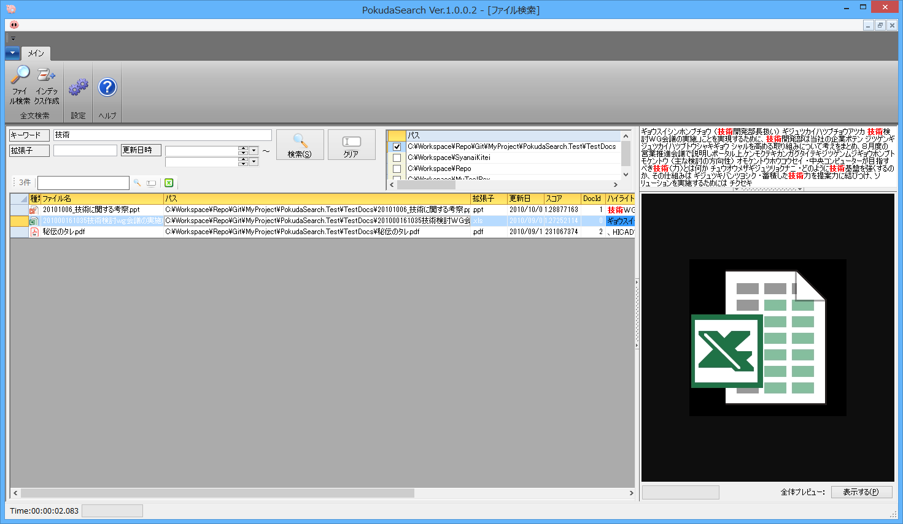

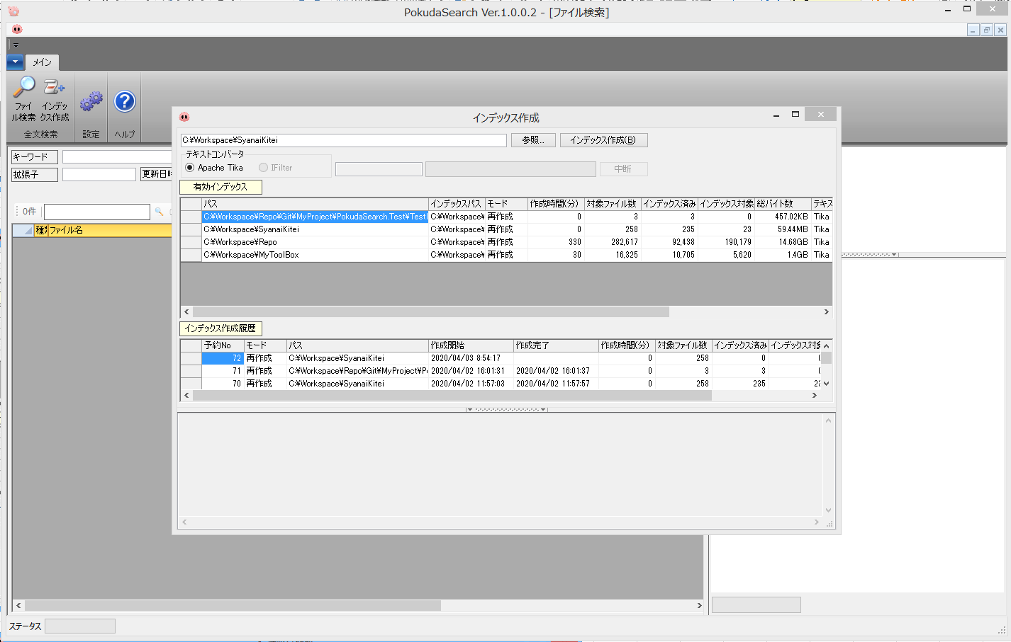
①
②
③

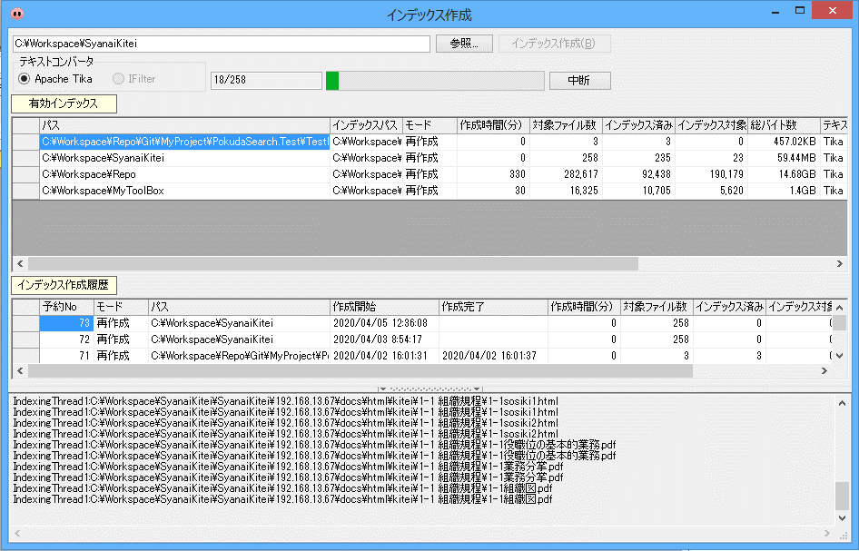

④

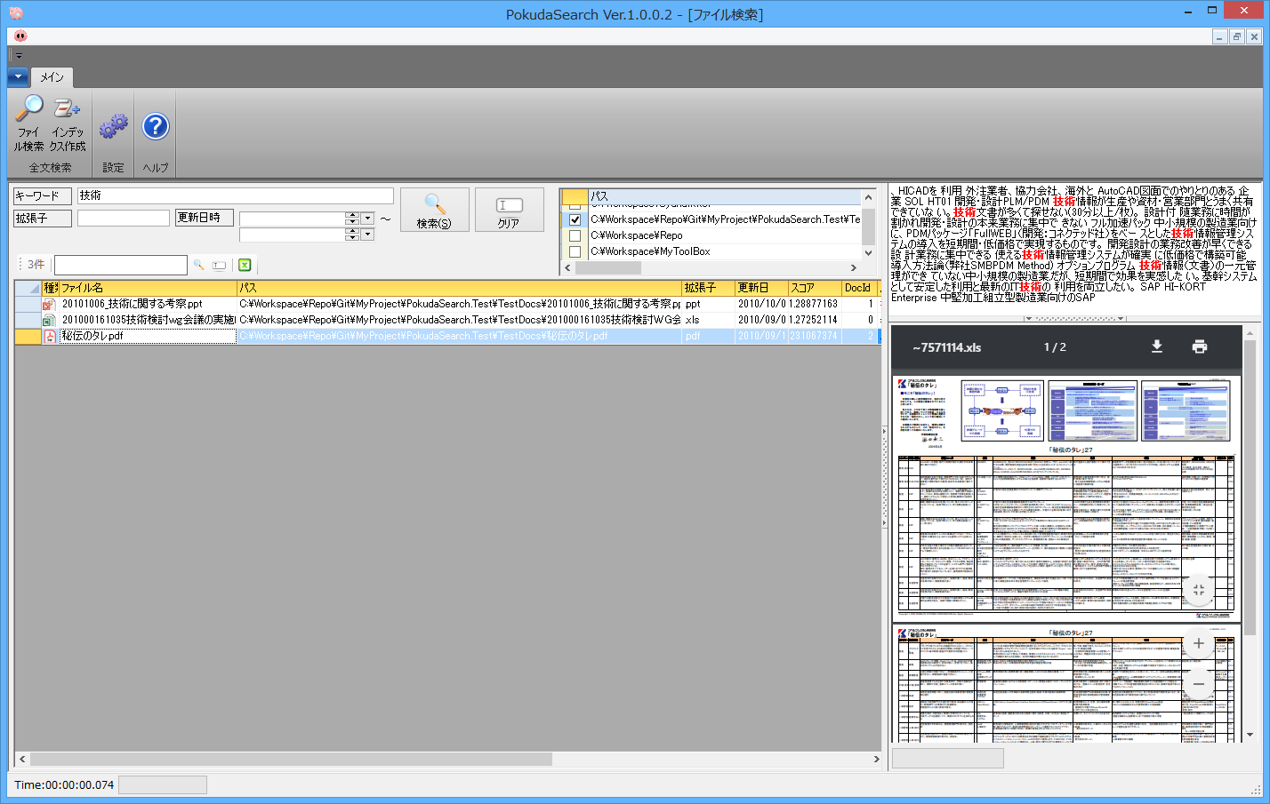

①
②

③

②

①

③

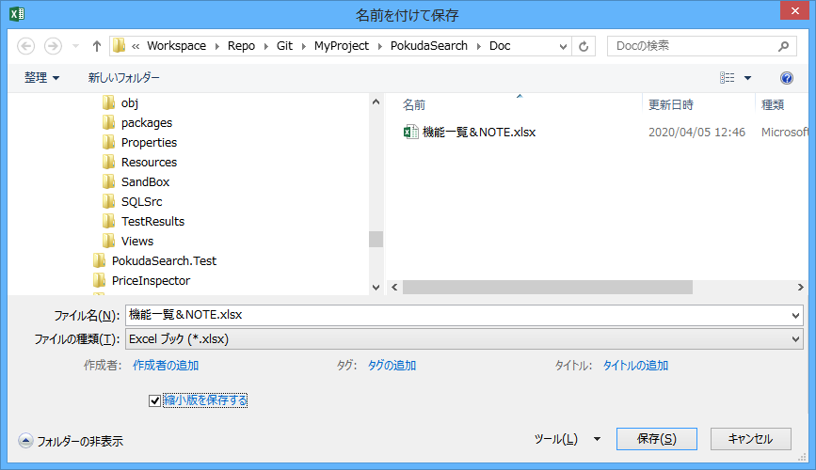

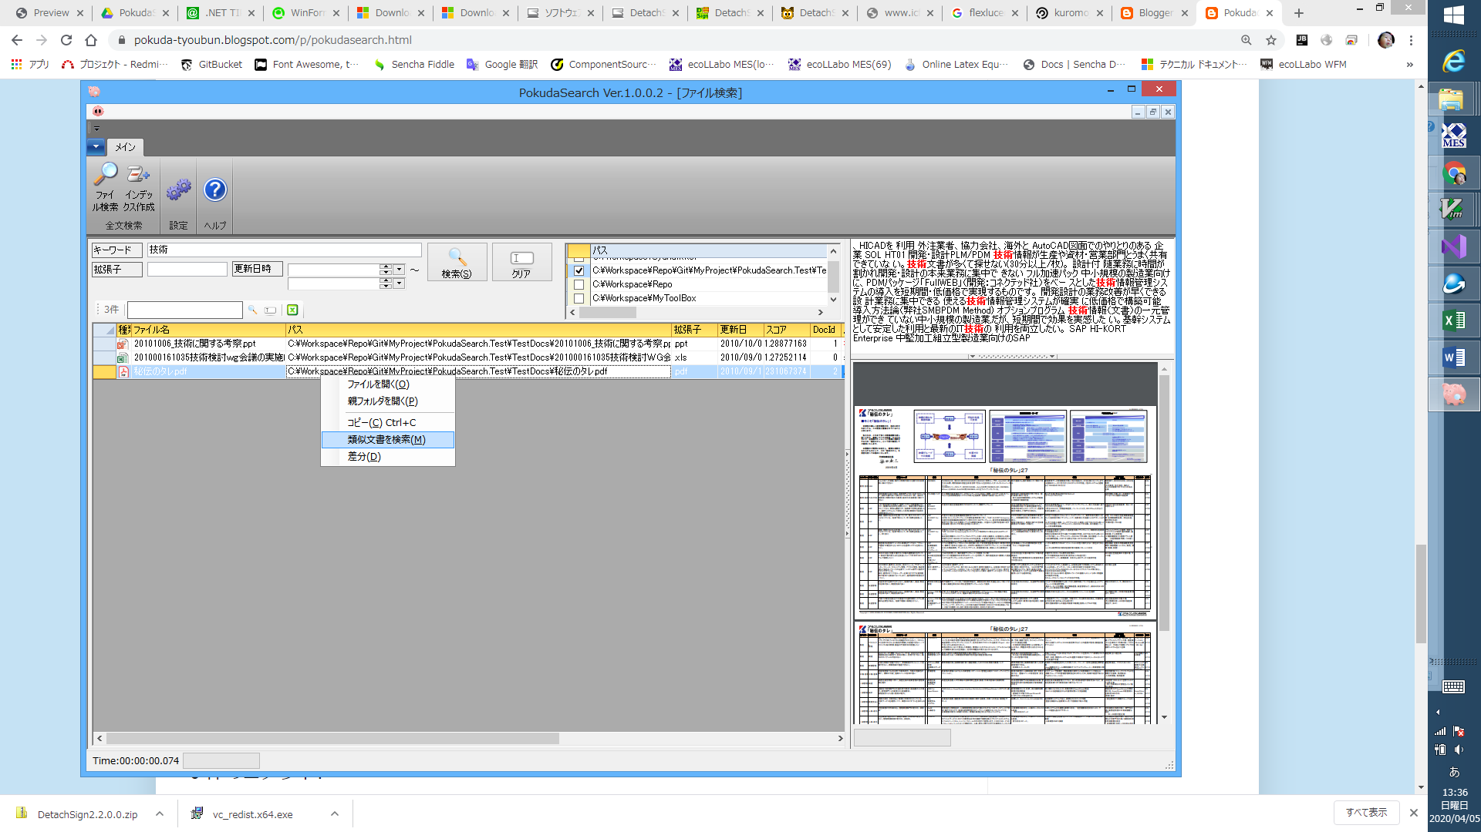

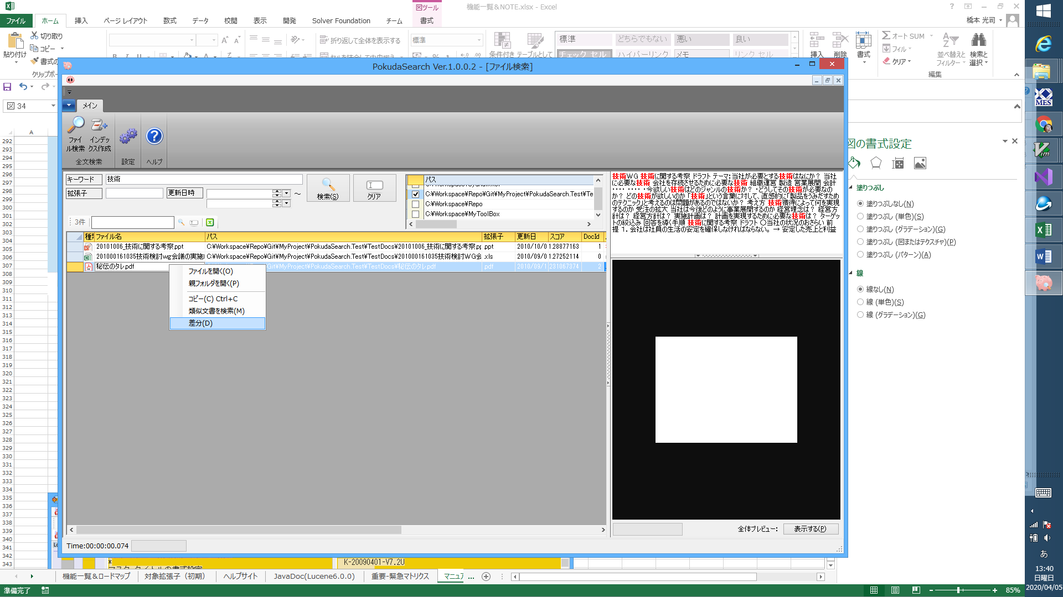

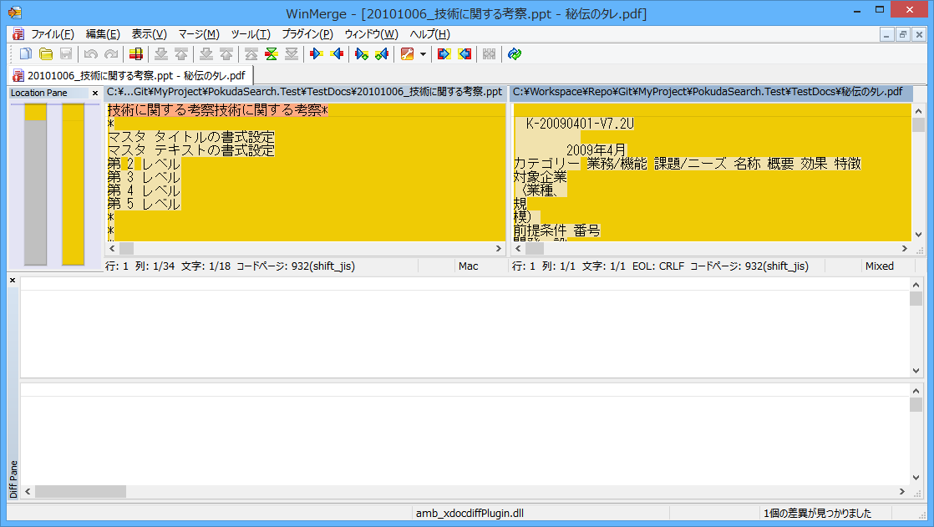

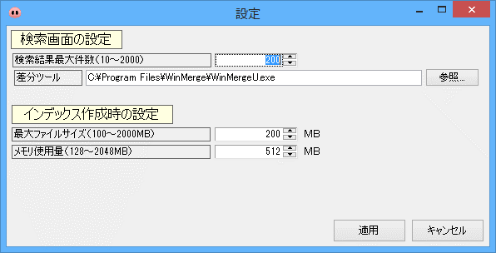

カテゴリ | 拡張子 | 備考
HTML | .html | HTML
 | .htm | HTML
 | .xhtml | Extensible HyperText Markup Language
XML | .xml | XML
Microsoft Office | .ppt | PowerPoint97 - 2003
 | .pptx | PowerPoint
 | .pptm | マクロ有効PowerPoint
 | .xls | Excel 97 - 2003
 | .xlsx | Excelブック
 | .xlsm | マクロ有効Excelブック
 | .xlsb | Excelバイナリブック
 | .doc | Word97 - 2003
 | .docx | Wordドキュメント
Open Document Format | .odt | ワープロ
 | .ods | 表計算
 | .odp | プレゼンテーション
 | .odb | データベース
 | .odg | 図形
 | .odf | 数式
iWorks Documet | .pages | ワープロ
 | .numbers | 表計算
 | .key | プレゼンテーション
リッチテキストファイル | .rtf | Rich Text Format
PDF | .pdf | Portable Document Format
電子書籍 | .epub | Electronic Publication Format
圧縮ファイル | .tar
 | .rar
 | .zip
 | .7z
 | .gzip
テキストファイル | .txt | Textファイル
 | .bat | Windowsバッチファイル
 | .log | Logファイル
 | .csv | CSVファイル
 | .sql | SQL
 | .js | JavaScript
 | .cs | C#
 | .md | Markdown
 | .mdown | Markdown
 | .cpp | C++ソースファイル
 | .java | Javaソースファイル
Helpファイル | .chm | Microsoft Compiled HTML Help
Audioファイル | .mp3
Imageファイル | .jpg
Videoファイル | .mp4
Java class files and archives | .class
 | .jar
メール | .pst | Microsoft Outlook PST email
CADファイル | .dwg | DWG
Fontファイル | .ttf | TrueType font
Databaseファイル | .db | SQLite3 files

